BPMS
５分で絶対わかるBPMS
https://www.itmedia.co.jp/im/articles/0803/21/news148.html

 | システム化の新しい対象

 | IT（情報技術）は、企業活動はいうに及ばず、個人の生活においてもなくてはならないものになっています。
 | その進化と普及は、会社の中での仕事の仕方、さらには企業行動そのものにも重大な変化をもたらしています。

 | 1990年代、インターネットとWebの登場はITの世界を大きく変えました。
 | 私たちは安価なPC（その後、携帯電話端末などが加わります）を使って、業務システムにアクセスしたり、
 | 他人との情報交換を行うことができるようになりました。
 | このような情報とコミュニケーションにかかわる技術を従来のITと区別して、「ICT」と呼ぶ人たちもいます。

 | この変化を受けて、従来はIT化の対象ではなかった企業の業務が新たに対象領域となりました。
 | “仕事の流れ”を受け持って、企業内外の「人と人」（組織と組織）、「人と業務システム」、
 | あるいは「業務システムと業務システム」を効率的につなぐための“ビジネスプロセス”に関する領域です。

 | このビジネスプロセスを見える化し、改善していくための経営手法をBPM（ビジネスプロセスマネジメント）といいます。
 | そして新たにシステム化の対象となった領域のシステムを迅速に構築し、同時にBPMを定着させるための
 | ビジネスプラットフォームとなるITシステムが、BPMS（ビジネスプロセスマネジメント・システム、
 | あるいはビジネスプロセスマネジメント・スイート）です。

 | BPMSがどんなものか、どんな効果があるのかを、もう少し詳しく見ていきましょう。

1分 － 会社における「仕事の構造」

 | 会社で行う仕事は、複数の工程（プロセス）をみんなで分け合って行う分業です。
 | 分業を実現するには、工程同士が連絡を取り合って、作業の受け渡しを実現する必要があります。
 | 「営業部門が受注したので、製品を出荷する」「生産オーダーが決定したので、部材を発注する」といった
 | “流れ”を実現するため、会社ではいろいろな方法で仕事の始まりや終わりを伝え合っています。

 | 一部には「ワークフロー・システム」や「ERP」などが使われているかもしれませんが、
 | 多くの場合は口頭や電話、電子メールでの指示だったり、出庫指示書や支払依頼書といった伝票を使ったりしているでしょう。

 | これから説明するBPMSは、このような“仕事の流れ”の「構造化」「標準化」「可視化」「自動化」を支援する
 | ビジネスプラットフォームを構築するソフトウェアです。
 | 個々の工程（業務機能といってもよいですし、ビジネスコンポーネント、あるいはサービスといってもいいでしょう）を
 | 組み合わせて、ビジネスプロセスを「設計」「実行」「管理」することで、組織における業務の遂行と改善をサポートします。

 | いま「仕事」「工程」「作業」という言葉を使いましたが、工程1つ1つの単位（粒度）は相対的なものなので、
 | どれが仕事で、どれが作業なのかを統一的に決める基準はありません。
 | しかし、個人的な作業から会社全体の仕事まで、階層的な構造があることは分かると思います。

 |  |  |  |  | 図1 「仕事」は階層的分業構造になっている
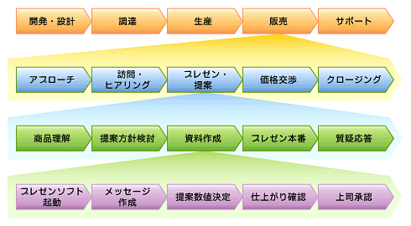

 | BPMSで個々の工程＝要素となるのは、「個人（担当者）」「組織（部門）」「業務アプリケーション」などです。
 | これら要素の組み合わせを変える場合、従来は“組織変更”とか、“業務改革”、あるいは“システム化”といった掛け声の下に行われるのが一般的でした。
 | これを日ごろから常時モニタリングし、（大規模改革であれ、小規模改善であれ）最適化できる基盤を提供するのがBPMSなのです。

2分 － プロセス改善基盤としてのBPMS

 | BPMSの役割は、ビジネスプロセスを「設計」「展開」「実行」「管理」することです。
 | 対象となるプロセスには、「人と人」「人とシステム」、あるいは「システムとシステム」があります。

 | ビジネスプロセスの「設計」とは、モデラーと呼ばれるグラフィカルなツールを使って仕事の流れを
 | フローチャート（モデル図）に表現することです。
 | 各業務の始点と終点を明確にして手順や前後のつながり、手段、担当者を決めます。
 | 仕事の流れをシーケンシャル（直列）にするか、コンカレント（並列）にするか、あるいは流れの分岐や合流に無理や無駄がないか、
 | キャンセルがあったときにどのプロセスに戻すのか、といったことも検討します。
 | この「設計」は業務を良く知っている、ビジネス実務者の視点で行われます。

 | 次に「設計」で作成されたモデルを使って、IT技術者が変数を定義したり、
 | 表示画面の作成や他プログラムとの連携処理を行うことで、実行プログラムを生成します。
 | これを「展開」と呼びます。

 | その次が「実行」です。
 | BPMSの最も中核的な存在意義は、この「実行」にあるかもしれません。
 | 仕事の流れの定義は紙とペンで行うこともできます。
 | 日本版SOX法の業務フロー作成をグラフィックソフトで行った方も多いでしょう。
 | BPMSでは、仕事の決まり事（モデル）を作るだけではなく、実業務を駆動させるのです。

 | 例えば、「部材調達には上司と調達部の承認を得ること」とビジネスモデルが定義されたならば、
 | 調達を行う社員は自分のポータル画面に諸条件を入力して、次に「調達承認依頼」をすることになります。
 | すると上司と調達部担当者のポータルに承認依頼が到着します。
 | 承認が得られれば、調達システムから自動的に発注が行われるかもしれません
 | （ただし、そのようにシステム連携の設定がされていればですが）。

 | ビジネスプロセスの「管理」は、各工程がきちんと行われているかどうかを監視したり、
 | 実作業における実態を数値データとして収集・分析して業務改善につなげます。
 | 分析の結果、判明した改善策をビジネスプロセスの設計（モデル）に反映させるわけです。

 | つまりビジネスプロセス改善のためのPDCAサイクルを回す基盤となるのが、BPMSです。
 | ビジネスプロセスを可視化・再設計を行い、実際に実行した結果の業績を計測して、
 | 次の改善に活用する――。現場の実業務をよく知るユーザー部門の責任者が、
 | こうした改善業務を行っていくベースとなります。

 |  | 図2 BPM／BPMSとPDCA
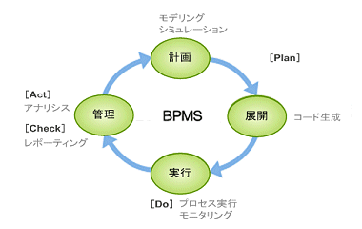

3分 － 企業システムにおけるBPMSの位置

 | 今日のビジネスは、ITシステムに大きく依存しています。
 | 市場や顧客、競合他社の動きが激しいという状況から、業務システムについても短期開発、頻繁な変更を余儀なくされています。
 | 「システム上の制約があるので、××サービスの提供は半年後」では、厳しい競争を勝ち抜けません。
 | BPMSは、業務システムの早期開発を実現するという側面もあります。
 | ビジネスプロセスをモデルとして作成すると、それに基づいて自動的に実行可能なシステムが得られるのです。

 | その実現法としては、前ページのように実行コードを自動生成するやり方もありますが、
 | ほかにSOAの仕組みと一体となってサービス連携を実現することで、「コンポジットアプリケーション」を構成する方法があります。

 | この場合、EAIやESBなどのシステム連携基盤を介して、ERPやCRMなどの既存の業務アプリケーションと連携することになります。
 | エンドユーザーからは、個別の業務アプリケーションの特性は隠蔽（ぺい）され、単一のシステムが動いているように見えるでしょう。
 | 価格や在庫の状況などの条件に応じてシステムの接続先、つまり取引先を変更するといったことも、BPMSで自動的に行うといったことも期待できます。

 | 従来の業務アプリケーションは、定型的な処理を効率的に実行するためのものでした。
 | 対してBPMSは頻繁な変更があり、また承認や保留といった判断・意思決定が必要な人間的領域を支援・実行するシステムです。
 | この2つは異なる特性を持つので、ITシステムにおけるレイヤーを分離し、開発手法も変える必要があります。
 | つまり、業務オペレーション上の人間系アプリケーション・システムの早期開発と即時実行を担うのが、BPMSだといえます。

 |  |  |  | 図3 企業システムにおけるBPMSのレイヤー
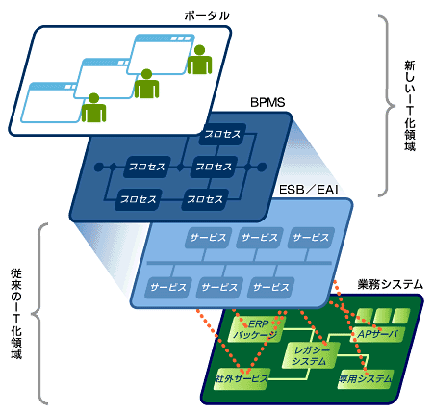

 |  | いずれにしても、利用者はビジネスプロセスをGUIのモデラーで定義するだけで、ほぼそのまま実行システムが得られます。
 |  | プロセスに変更があればモデラー上でモデルに修正・編集を行うだけで、即座に実行システムに反映されます。
 |  | IT技術者と打ち合わせをして、変更の内容を理解してもらって、それを反映してもらうという手間がなくなるのです
 |  | （変更の程度が大きければ、IT技術者の手が必要かもしれません）。これがBPMSを利用する大きなメリットです。

4分 － BPMスイートの機能

 |  | BPMSのSがスイートとなっている製品、つまり「ビジネスプロセスマネジメント・スイート」の場合、
 |  | 幾つかの機能が集まって、総合的にシステムの早期実現と業務の継続的改善を支援します。

 |  | ■BPM実行エンジン
 |  | BPMSの中核を成す基盤システムです。モデラーで設定されたビジネスモデルに基づいて、複数のビジネスプロセスを正確かつ柔軟に制御します。
 |  | Javaなどの実行コードを自動生成するコードジェネレータとして機能するタイプや、外部のアプリケーション（サービス）を順次呼び出して連携させるBPELサーバなどがあります。
 |  | 可用性、拡張性、オープン性、回復制御、履歴管理などの基本機能を提供します。

 |  | ■プロセスモデラー
 |  | 業務プロセスの流れを描くツールです。この作業をビジネスモデリング（ビジネスプロセス・モデリング）などといいますが、
 |  | BPMSにおいては“仕事の流れ”をフローチャートに描くことだと考えればいいでしょう。
 |  | モデリングにはいろいろな表記法がありますが、BPMSではBPMNが業界標準です。

 |  |  | 図4 「Savvion Process Modeler」で描いたBPMN表記のプロセス図

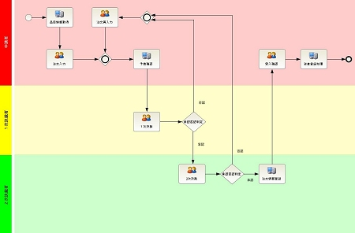

 |  | ■シミュレーション機能
 |  | モデラーで描いたモデルに数値を設定し、シミュレーションを行う機能です。改善案の事前評価を行えます。

 |  | ■組織モデラー
 |  | 企業の人事組織モデル（構造、要素間の関係や設定など）を描くツールです。ビジネスプロセスのモデルとリンクして利用されます。

 |  | ■ワークフロー機能
 |  | モデル化されたビジネスプロセスをベースに、実際に稼働するワークフローの機能を現場に提供します。

 |  | ■ビジネスルール管理
 |  | BRMSの機能を搭載、あるいは連携することで、個別のプロセスにおける判断を自動化し、プロセス全体の自動実行を支援します。

 |  | ■ソフトウェア開発
 |  | モデラーで作成したモデルを基に、実行プログラムを開発するための開発環境です。Eclipsや.NETが利用されます。

 |  | ■システム連携機能
 |  | ESBやEAIの機能を搭載、あるいは連携することで、既存の業務システムとの連携を行います。

 |  | ■プロセスモニタリング機能
 |  | BAM機能により、業務の実行状況を常に監視・リポートします。問題が発生した際の即時対応、事後の業務改善に役立ちます。

5分 － BPMSが変えるITシステムの使い方

 |  | 最後にBPMSが実現するシステムの特徴と効果をまとめてみましょう。

 |  | ■すぐにシステム変更ができます
 |  | 業務システム（アプリケーションソフトウェア）はシステムソフトウェア（OSなど）に比べれば、単純なプログラムです。
 |  | しかし、IT技術者がユーザーから要求を聞いて仕様を定義して、さまざまな制約を考慮しながら設計し、
 |  | それをプログラミング言語でコーディングするという方法では時間ばかりかかってしまい、
 |  | ユーザーは「こんな単純なことがどうしてすぐにできないのか？」と不満を持つことになります。
 |  | BPMSはそれを大幅に変革します。

 |  | ■ユーザーが主役です
 |  | ビジネス上の要件と要求を一番よく知っているのは、ビジネスパーソン＝ユーザーです。
 |  | BPMSはユーザー自身が「システムを作る」基盤を提供します。
 |  | モデル設計者となるユーザーはビジネスを分析して構造化する能力が必要ですが、
 |  | IT技術者がさまざまな領域におけるビジネス知識を身に付けるよりも現実的です。
 |  | ユーザーがビジネスをモデル化することで、システム開発に俊敏性が生まれます。
 |  | これからの業務システム開発においては、ビジネスユーザーが主役になるのです。

 |  | ■システム連携を前提にした業務設計ができます
 |  | ほんの数年前まではシステム連携は非常にコストの掛かるものでした。
 |  | 最近では連携技術の整備・標準化が進み、連携が容易になってきました。
 |  | これら連携技術を取り入れて、人と人、人とシステム、システムとシステムのつながり方を“見える化”するBPMSは、
 |  | 変化対応力に優れたITシステムを実現するでしょう。

 |  | ■変更は善
 |  | 「安定稼働しているITシステムは、できるだけいじらない」というのが、大方のIT技術者の考え方でしょう。
 |  | このため、現場ユーザー部門の改善要求を情報システム部が突っぱねて、いらぬコンフリクトが起こるケースも見られました。
 |  | BPMSは、ビジネス変化対応力の制約事項の1つになっていた従来型システム開発からアプリケーション利用者を解放します。

 |  | BPMSは、経営手法としてのBPM（継続的なプロセス改善）を推し進めるために重要な基盤システムですが、
 |  | 業務アプリケーションの在り方を変えるという観点からも強力なツールです。

 |  |  | オンプレミス

現状ワークフロー
◆ | 現在の月次処理のワークフロー

 | 勤怠入力 ～ 請求書作成、給与振り込み

開始
現場作業勤務報告書
個人別作業報告書
ＳＥ作業報告書
交通費経費明細書
遅刻早退届
休暇届
通勤費申請書
１

勤務報告書
各自手入力

最終確認手直し
社長承認

個人別作業報告書
ＳＥ作業報告書
交通費経費明細書
遅刻早退届
休暇届
通勤費申請書
社労士宛に
EXCEL
メール添付送信
取引先に
請求書発送
（現場勤怠添付）
EXCEL

会計士
チェック
NG

社長、庶務宛に
メール送信
OK

社労士から給与明細
ＰＤＦと紙が届く
PDF
サイト毎の
入金
銀行

NG
庶務チェック

OK
毎月15日
給与振り込み
給与明細

個人別作業報告書
EXCEL
現場作業勤務報告書
請求書
EXCEL

給与明細
社長から
各自に手渡し
交通費経費一覧
（全員分の一覧）
EXCEL

請求書（紙）
NG
給与明細
PDF

NG
社長チェック

終了

OK

１

権限
◆ | 権限一覧
 | 権限 | 権限名
 | 1 | 取締役・システム管理者権限
 | 2 | 部長権限
 | 3 | 課長権限
 | 4 | リーダ権限
出勤
退勤
 | 5 | スタッフ権限
 | 6
 | 7
 | 8
 | 9
 | 10 | 営業権限A
 | 11 | 営業権限B
 | 12 | 庶務権限

 | 20 | 契約社員権限
 | 21 | アルバイト
 | 22 | パートナー権限

postgresqlインストール
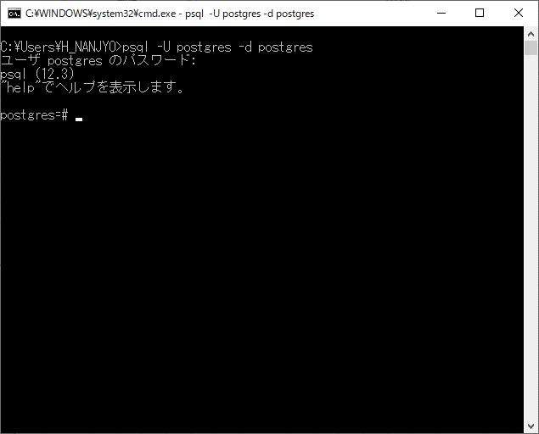
https://www.enterprisedb.com/downloads/postgres-postgresql-downloads

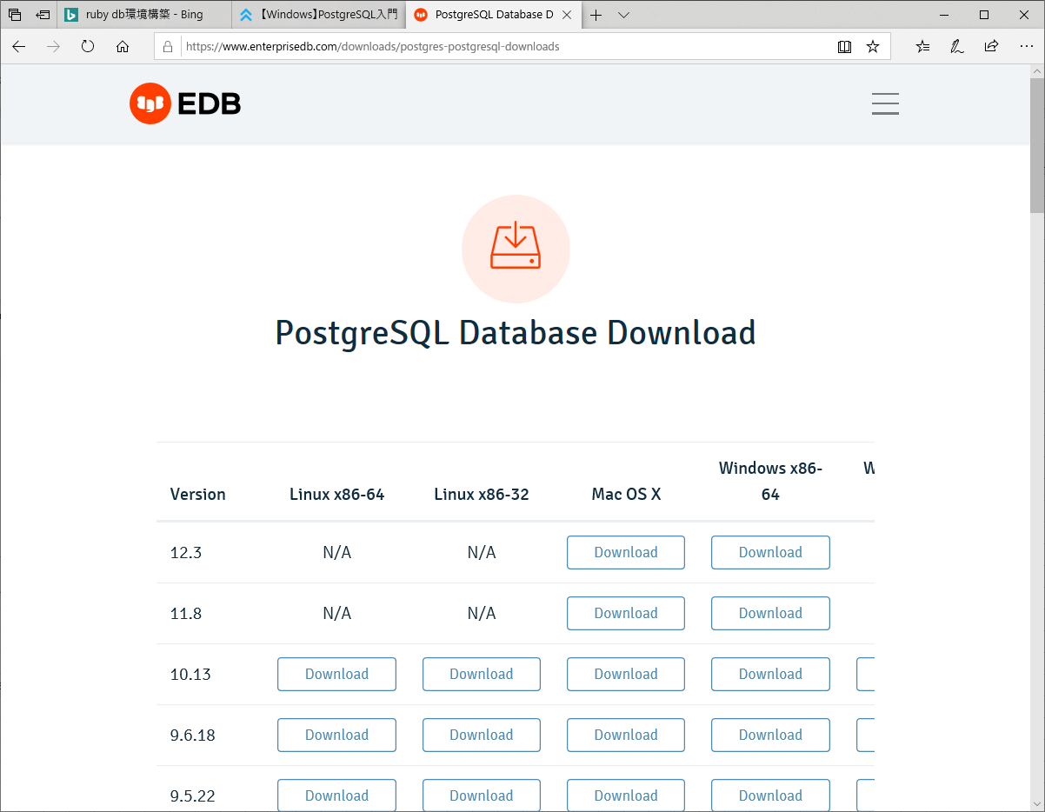

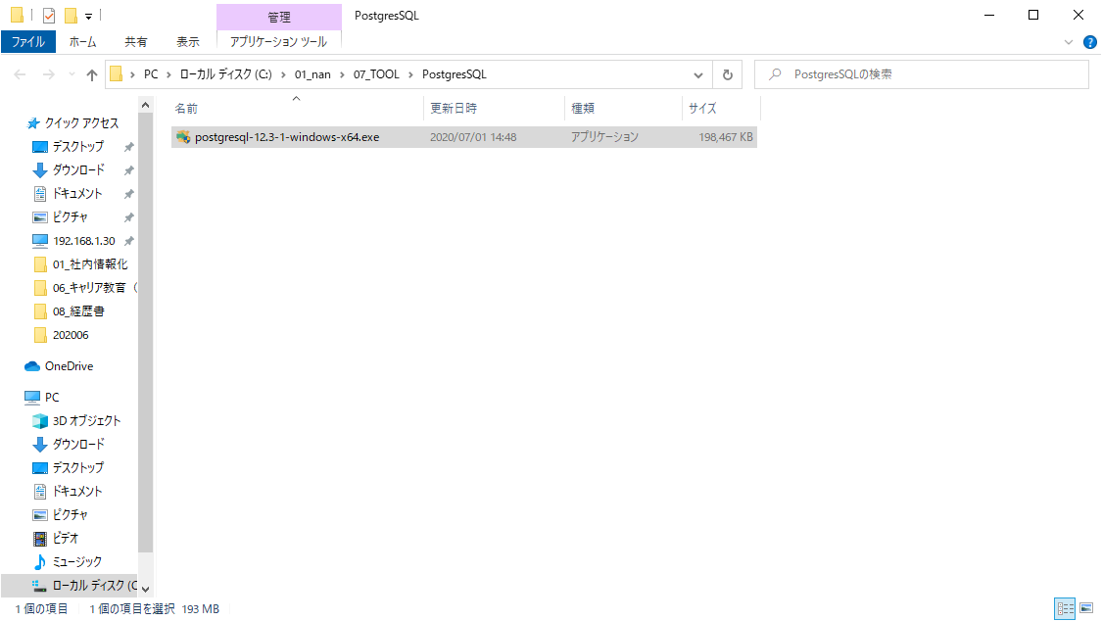

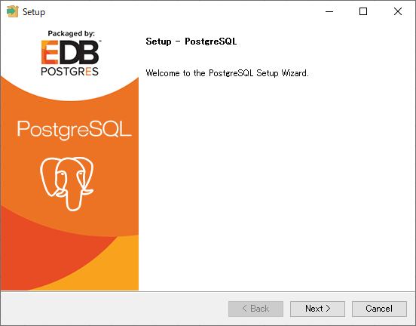

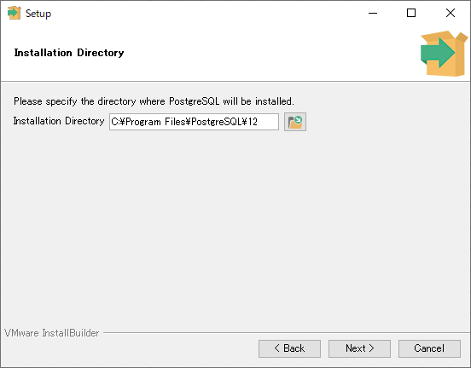

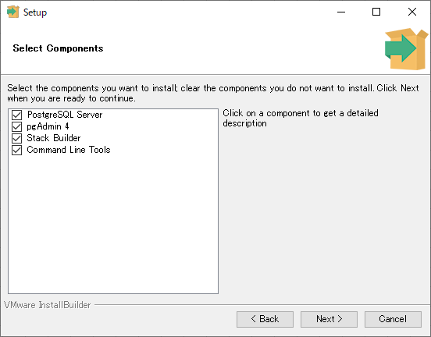

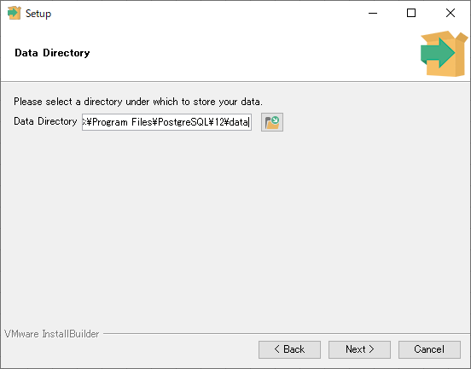

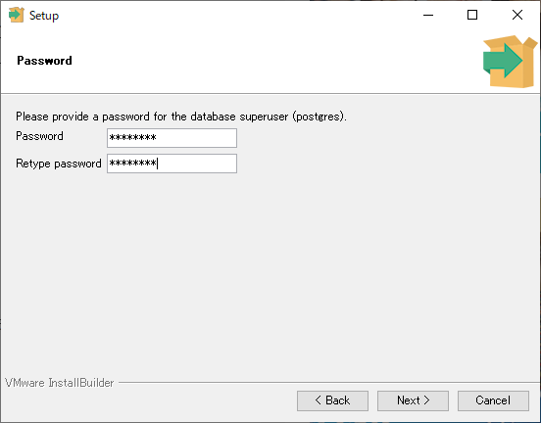

postgres
postgres

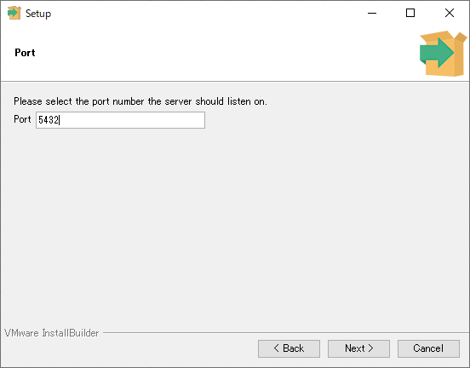

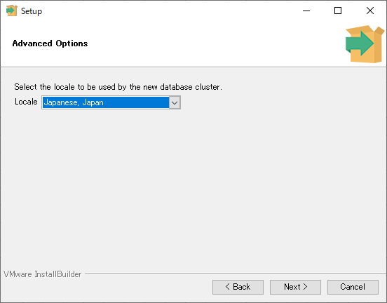

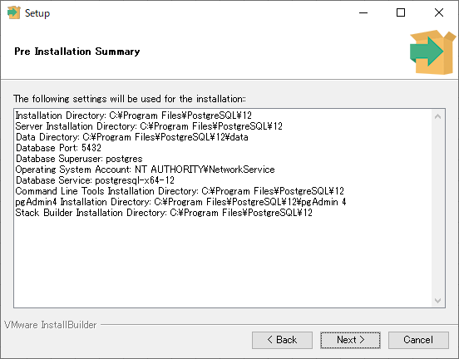

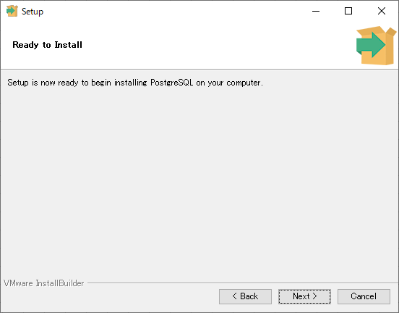

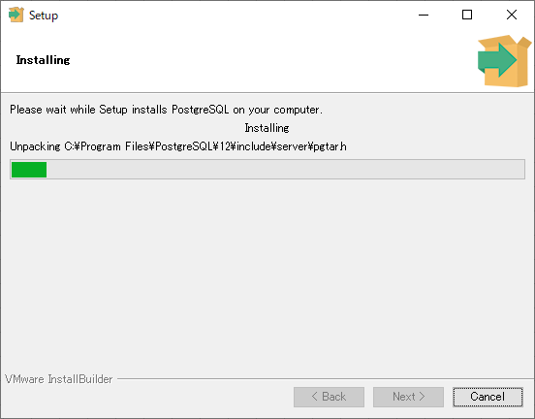

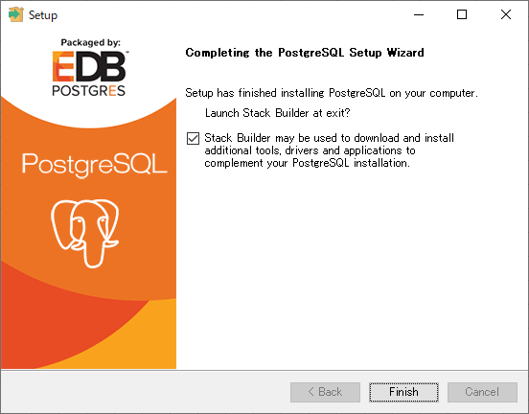

スタックビルダでは追加ソフトウェアをインストールできます。今回はキャンセルを押して終了します。

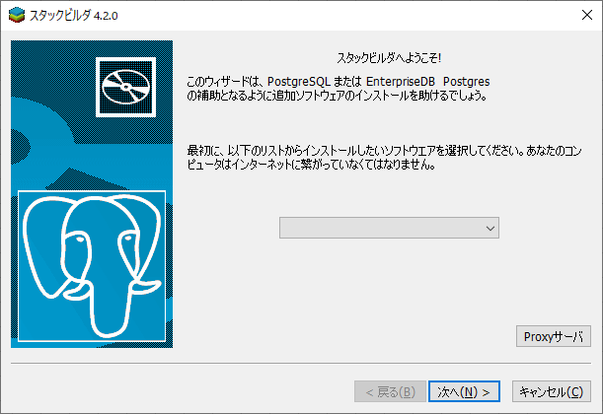

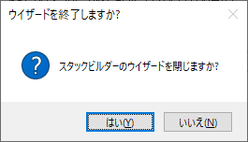

現在は外部からのアクセスが可能になっています。
今回はローカル環境でのみ動かすのでセキュリティ対策として、confファイルの設定個所を変更します。

C:\Program Files\PostgreSQL\12\data\postgresql.conf を開く

listen_addresses = '*'となっている個所の先頭に'#'を付加し、コメントアウト
listen_addresses = 'localhost' を追記

サービスを再起動
 | スタート→Windows管理ツール→サービスをクリック
 | もしくは、スタート→「ここに入力して検索」に「サービス」と入力

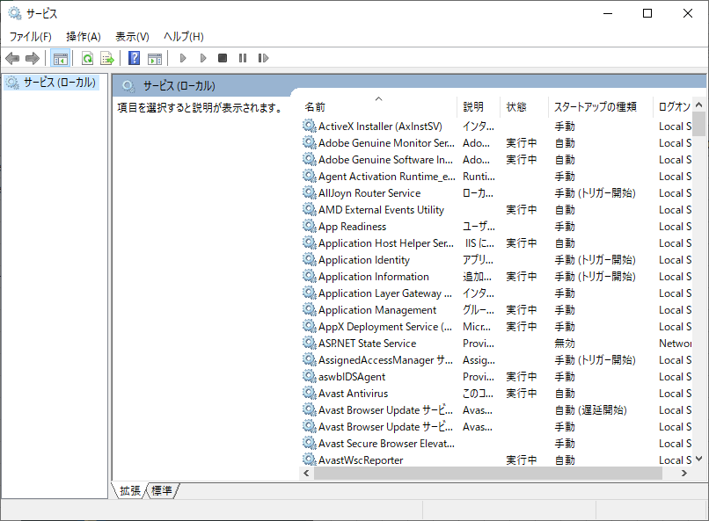

postgresql-x64-12を選択。
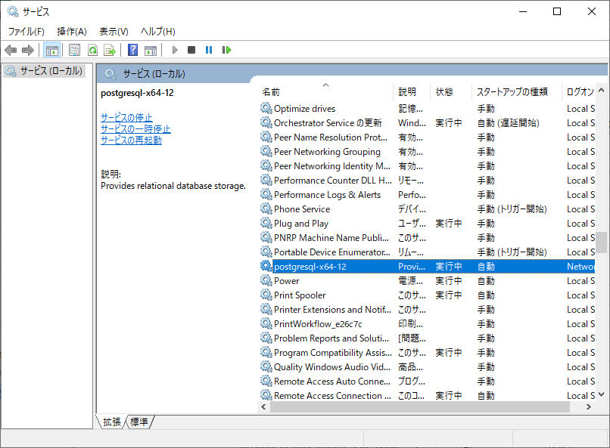

右クリック→再起動

手順の参考URL
 | https://www.dbonline.jp/postgresql/install/index4.html

システム環境変数：Pathに「C:\Program Files\PostgreSQL\12\bin」を追加

Windowsキーを右クリック→システム→「システム情報」をクリック

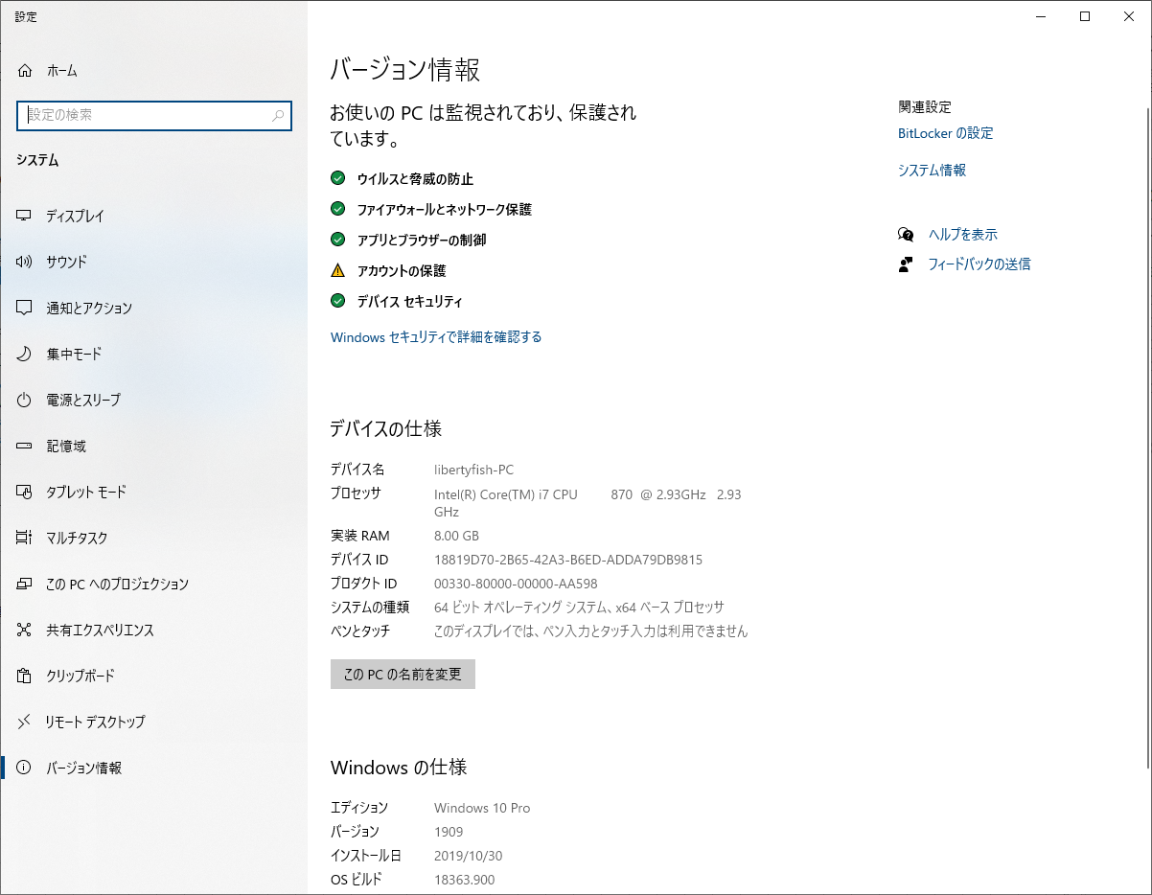

システムの詳細設定をクリック

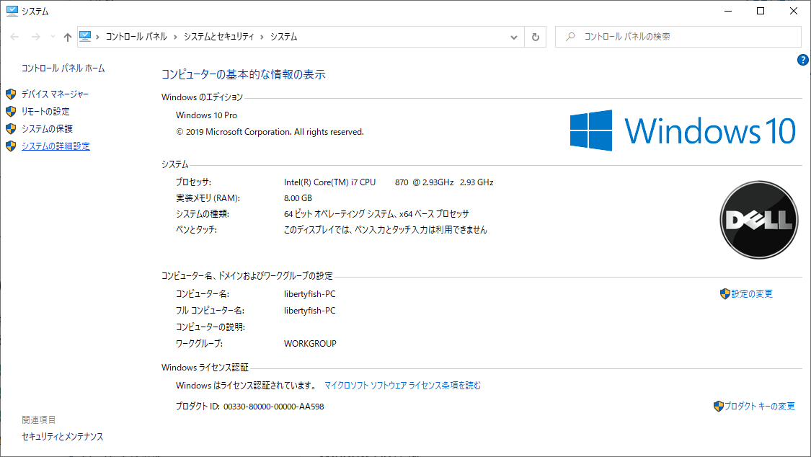

感興変数をクリック

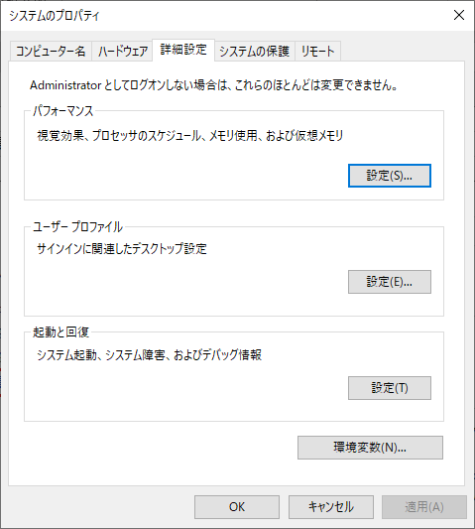

システム環境変数：Pathをクリックして、編集ボタン押下
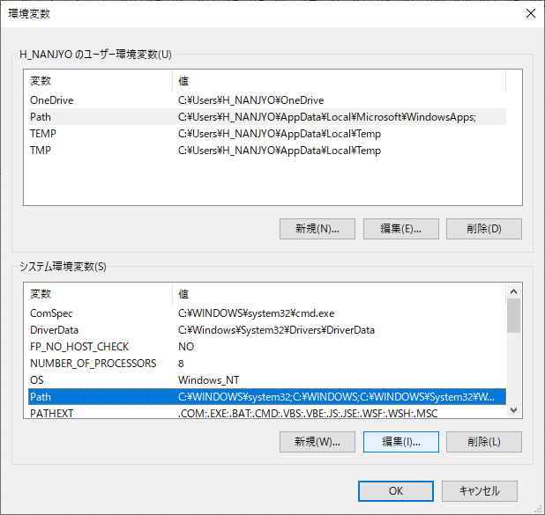

新規ボタンを押下し、パスを入力して、OKボタン押下
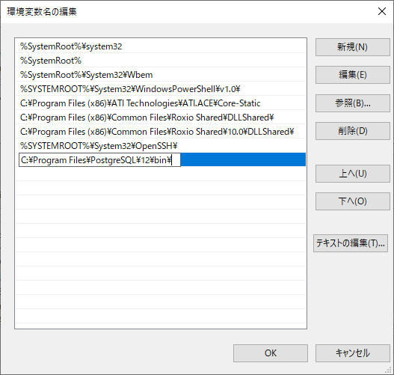

コマンドプロンプトからpsql.exeを起動する。

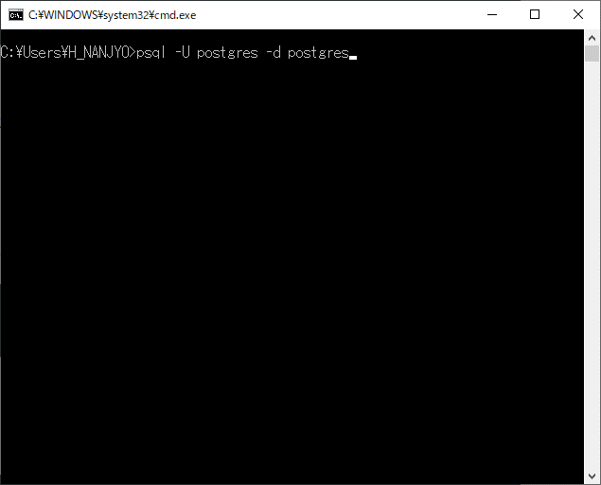

パスワードを聞かれるので入力する。

ログイン画面
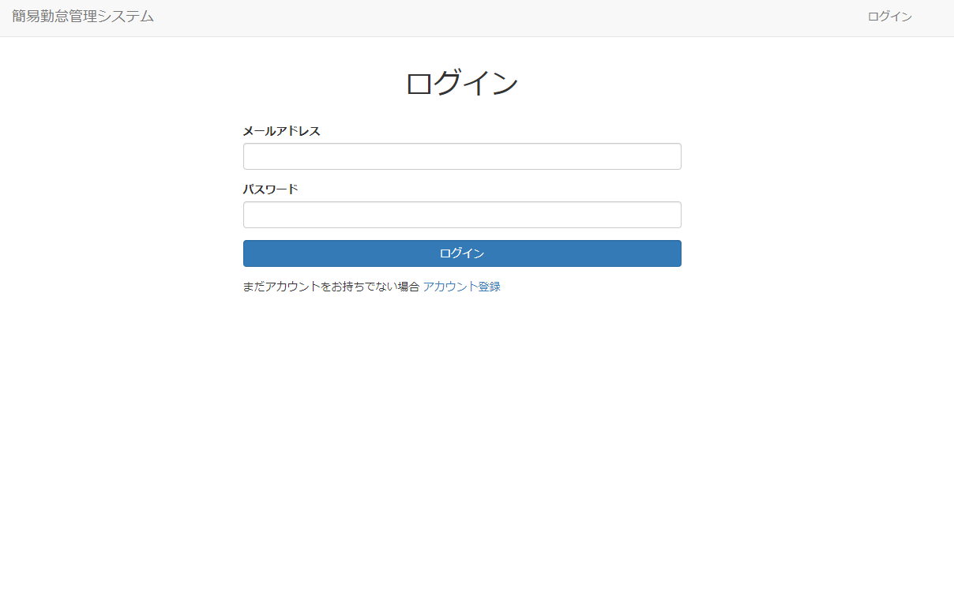

タイムカード画面
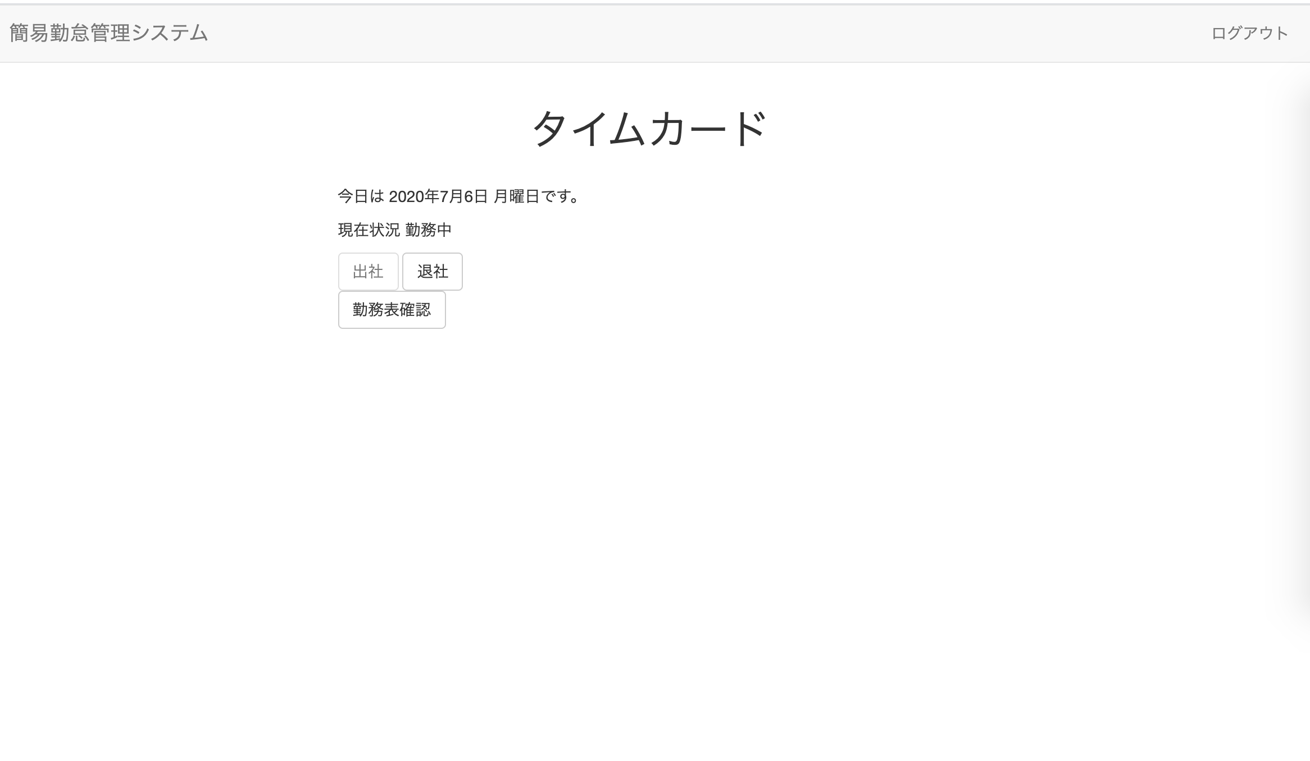

勤務表画面
2020-07-01

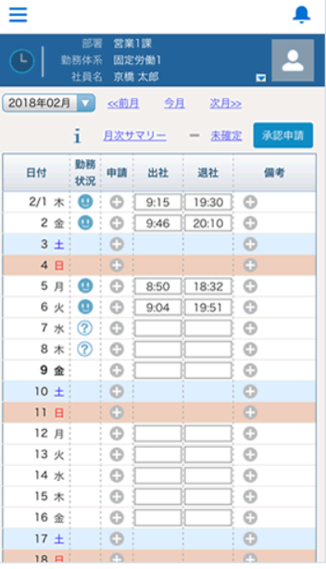
日付 | 曜 | 出社 | 退社 | 休憩 | 勤務 | プロジェクトA | プロジェクトB | プロジェクトC | プロジェクトD | 承認
2020-07-01 | 水 | 9:00:00 | 18:00:00 | 1:00:00 | 8:00:00 | 5:00:00 | 3:00:00
2020-07-02 | 木 | 9:00:00 | 18:00:00 | 1:00:00 | 8:00:00 | 5:00:00 | 3:00:00
2020-07-03 | 金 | 9:00:00 | 18:00:00 | 1:00:00 | 8:00:00 | 5:00:00 | 3:00:00
2020-07-04 | 土 | 9:00:00 | 18:00:00 | 1:00:00 | 8:00:00 | 5:00:00 | 3:00:00
2020-07-05 | 日 | 9:00:00 | 18:00:00 | 1:00:00 | 8:00:00 | 5:00:00 | 3:00:00
2020-07-06 | 月 | 9:00:00 | 18:00:00 | 1:00:00 | 8:00:00 | 5:00:00 | 3:00:00
2020-07-07 | 火 | 9:00:00 | 18:00:00 | 1:00:00 | 8:00:00 | 5:00:00 | 3:00:00
2020-07-08 | 水 | 9:00:00 | 18:00:00 | 1:00:00 | 8:00:00 | 5:00:00 | 3:00:00
2020-07-09 | 木 | 9:00:00 | 18:00:00 | 1:00:00 | 8:00:00 | 5:00:00 | 3:00:00
2020-07-10 | 金 | 9:00:00 | 18:00:00 | 1:00:00 | 8:00:00 | 5:00:00 | 3:00:00
2020-07-11 | 土 | 9:00:00 | 18:00:00 | 1:00:00 | 8:00:00 | 5:00:00 | 3:00:00
2020-07-12 | 日 | 9:00:00 | 18:00:00 | 1:00:00 | 8:00:00 | 5:00:00 | 3:00:00
2020-07-13 | 月 | 9:00:00 | 18:00:00 | 1:00:00 | 8:00:00 | 5:00:00 | 3:00:00
2020-07-14 | 火 | 9:00:00 | 18:00:00 | 1:00:00 | 8:00:00 | 5:00:00 | 3:00:00
2020-07-15 | 水 | 9:00:00 | 18:00:00 | 1:00:00 | 8:00:00 | 5:00:00 | 3:00:00
2020-07-16 | 木 | 9:00:00 | 18:00:00 | 1:00:00 | 8:00:00 | 5:00:00 | 3:00:00
2020-07-17 | 金 | 9:00:00 | 18:00:00 | 1:00:00 | 8:00:00 | 5:00:00 | 3:00:00
2020-07-18 | 土 | 9:00:00 | 18:00:00 | 1:00:00 | 8:00:00 | 5:00:00 | 3:00:00
2020-07-19 | 日 | 9:00:00 | 18:00:00 | 1:00:00 | 8:00:00 | 5:00:00 | 3:00:00
2020-07-20 | 月 | 9:00:00 | 18:00:00 | 1:00:00 | 8:00:00 | 5:00:00 | 3:00:00
2020-07-21 | 火 | 9:00:00 | 18:00:00 | 1:00:00 | 8:00:00 | 5:00:00 | 3:00:00
2020-07-22 | 水 | 9:00:00 | 18:00:00 | 1:00:00 | 8:00:00 | 5:00:00 | 3:00:00
2020-07-23 | 木 | 9:00:00 | 18:00:00 | 1:00:00 | 8:00:00 | 5:00:00 | 3:00:00
2020-07-24 | 金 | 9:00:00 | 18:00:00 | 1:00:00 | 8:00:00 | 5:00:00 | 3:00:00
2020-07-25 | 土 | 9:00:00 | 18:00:00 | 1:00:00 | 8:00:00 | 5:00:00 | 3:00:00
2020-07-26 | 日 | 9:00:00 | 18:00:00 | 1:00:00 | 8:00:00 | 5:00:00 | 3:00:00
2020-07-27 | 月 | 9:00:00 | 18:00:00 | 1:00:00 | 8:00:00 | 5:00:00 | 3:00:00
2020-07-28 | 火 | 9:00:00 | 18:00:00 | 1:00:00 | 8:00:00 | 5:00:00 | 3:00:00
2020-07-29 | 水 | 9:00:00 | 18:00:00 | 1:00:00 | 8:00:00 | 5:00:00 | 3:00:00
2020-07-30 | 木 | 9:00:00 | 18:00:00 | 1:00:00 | 8:00:00 | 5:00:00 | 3:00:00
2020-07-31 | 金 | 9:00:00 | 18:00:00 | 1:00:00 | 8:00:00 | 5:00:00 | 3:00:00

申請画面
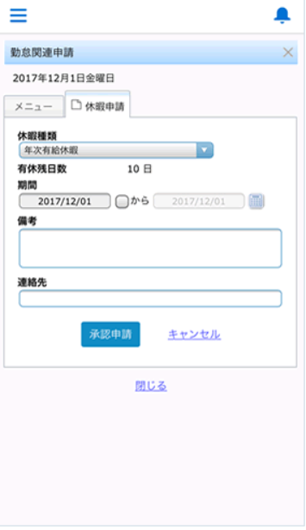

管理画面
